Chi tiết địa chất
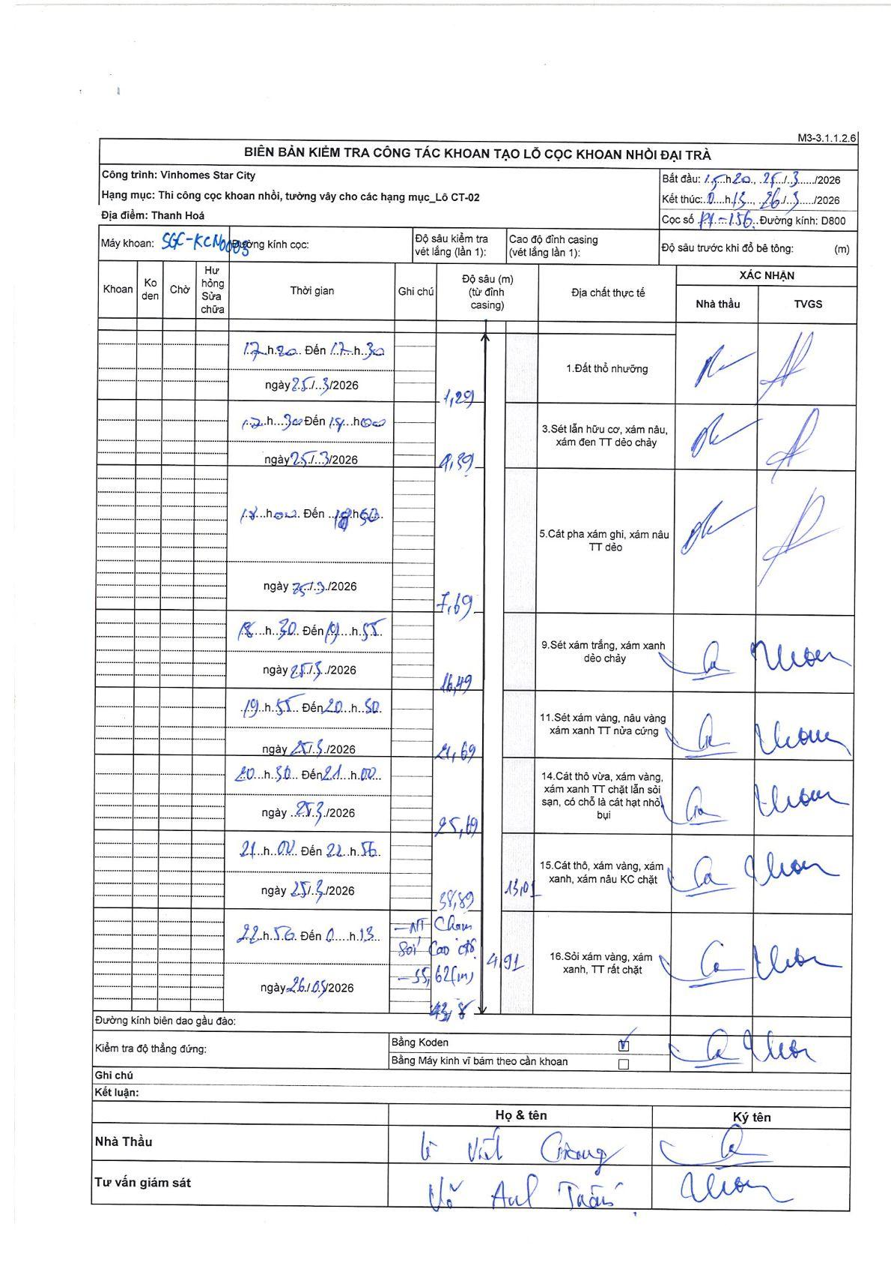
Dự án | Star City Thanh Hóa
Hạng mục | Thi công cọc khoan nhồi, tường vây cho các hạng mục_Lô CT-02
Tên bộ phận | Lô CT-02
Số hiệu cọc | P1-156
Tên Máy khoan | SGC-KCN0003
Đường kính | D800
Bắt đầu thi công | 15:20 25/03/2026
Kết thúc thi công | 11:15 26/03/2026

Địa chất TT | Đường kính | Mô tả lớp thiết kế | Từ (h) | Đến (h) | Cao độ từ | Cao độ đến | T.Gian (h) | Dài (m) | V (m/h) | Ghi chú
1 | D800 | Đất thổ nhưỡng | 17:20 25/03/2026 | 17:30 25/03/2026 | 0 | -1.29 | 0.17 | 1.29 | 7.74
2 | D800 | Sét lẫn hữu cơ, xám nâu, xám đen TT dẻo chảy | 17:30 25/03/2026 | 18:00 25/03/2026 | -1.29 | -4.39 | 0.5 | 3.1 | 6.2
3 | D800 | Cát pha xám ghi, xám nâu TT dẻo | 18:00 25/03/2026 | 18:50 25/03/2026 | -4.39 | -7.69 | 0.83 | 3.3 | 3.96
4 | D800 | Sét xám trắng, xám xanh dẻo chảy | 18:50 25/03/2026 | 19:55 25/03/2026 | -7.69 | -16.49 | 1.08 | 8.8 | 8.12
5 | D800 | Sét xám vàng, nâu vàng xám xanh TT nửa cứng | 19:55 25/03/2026 | 20:50 25/03/2026 | -16.49 | -24.69 | 0.92 | 8.2 | 8.95
6 | D800 | Cát thô vừa, xám vàng, xám xanh TT chặt lẫn sỏi sạn, có chỗ là cát hạt nhỏ bụi | 20:50 25/03/2026 | 21:00 25/03/2026 | -24.69 | -35.19 | 0.17 | 10.5 | 63
7 | D800 | Cát thô, xám vàng, xám xanh, xám nâu KC chặt | 21:00 25/03/2026 | 22:56 25/03/2026 | -35.19 | -38.89 | 1.93 | 3.7 | 1.91
8 | D800 | Sỏi xám vàng, xám xanh, TT rất chặt | 22:56 25/03/2026 | 00:13 26/03/2026 | -38.89 | -43.8 | 1.28 | 4.91 | 3.83 | MT Chạm Sỏi Cao độ -55,62(m)

ẢNH BIÊN BẢN GỐC

